寄与率
 | 0
PC1 | 0.31089759023
PC2 | 0.1485472688
PC3 | 0.12175512191
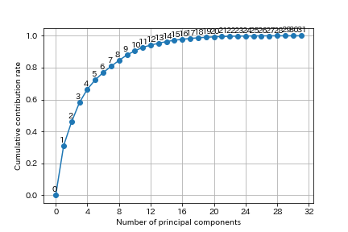
PC4 | 0.084096164886
PC5 | 0.05867077064
PC6 | 0.045294509539
PC7 | 0.039188528496
PC8 | 0.036983564841
PC9 | 0.03435687691
PC10 | 0.02594458953
PC11 | 0.021924609523
PC12 | 0.013710043263
PC13 | 0.011950340879
PC14 | 0.010388494356
PC15 | 0.0085102000213
PC16 | 0.005689012744
PC17 | 0.0056148307039
PC18 | 0.0038871913964
PC19 | 0.003261423764
PC20 | 0.0025513317936
PC21 | 0.002243180745
PC22 | 0.0014495975239
PC23 | 0.00097225286142
PC24 | 0.00065015283312
PC25 | 0.00059906432082
PC26 | 0.00037969488242
PC27 | 0.00019821999736
PC28 | 0.00015366943176
PC29 | 9.4171425256E-05
PC30 | 3.7531748775E-05
PC31 | 1.279067543E-33

